상품제안서
더플레이어스 75프리미엄 올 카본 초경량 골프 장우산 | 상품코드: F26196

 |  |  |  |  |  |  | 02-412-0044 | www.easy1.co.kr
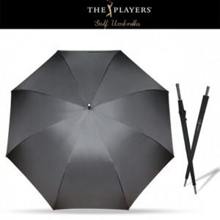

【상세/제작정보】

【인쇄/포장옵션】 | 실크, 원단 / 포장불가능

【공급단가】 | 수량 | 100~ | 300~ | 500~ | 1,000~ | 3,000~
*VAT별도 | 단가 | 25,000원 | 24,600원 | 24,000원 | 23,400원 | 23,000원

【상품 URL】 | http://www.easy1.co.kr/src/goods_detail.php?gdno=26196

